实验二
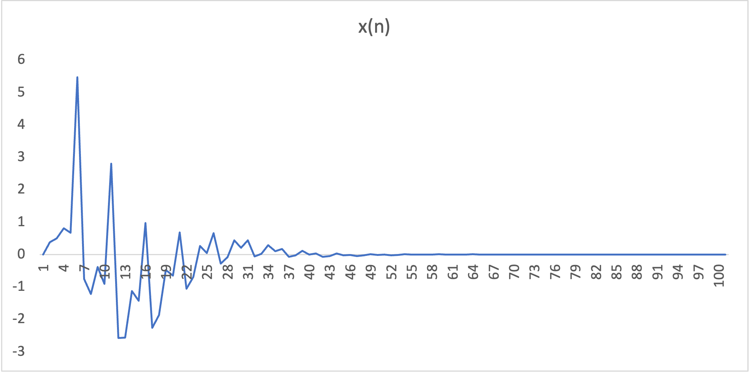
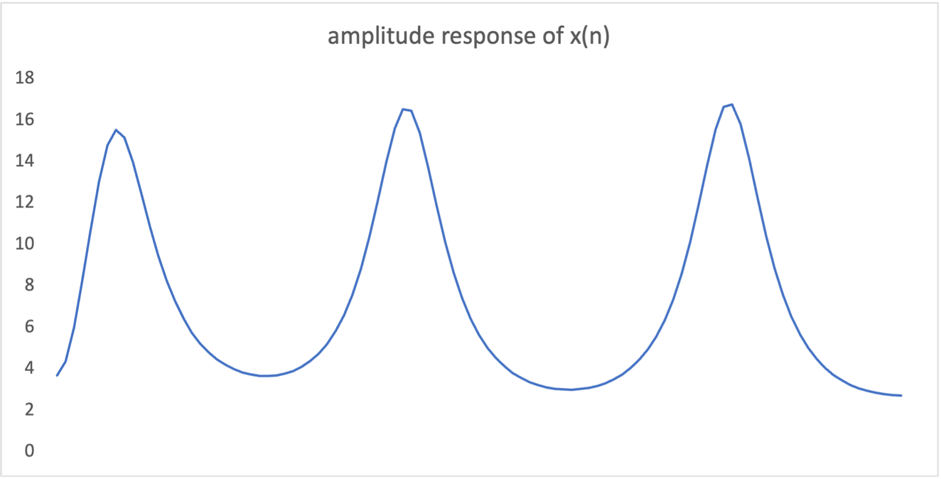
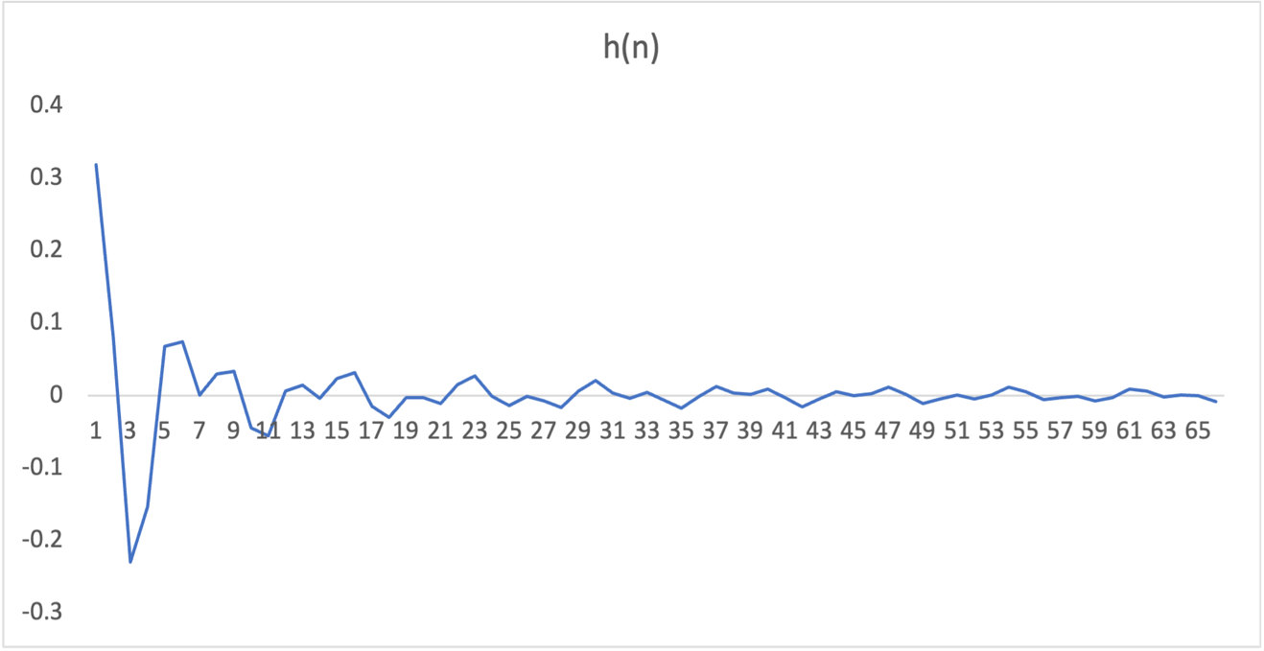
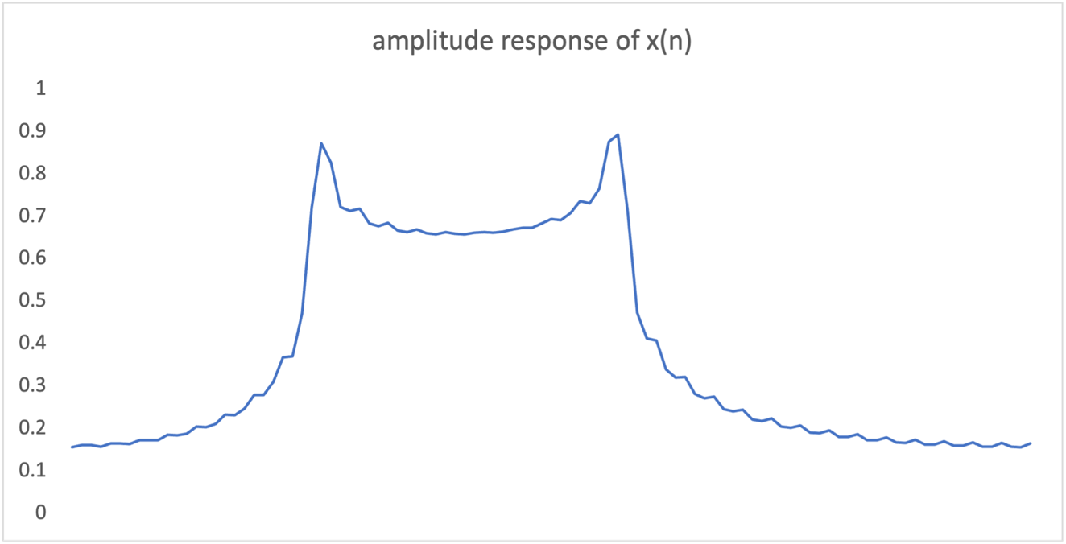
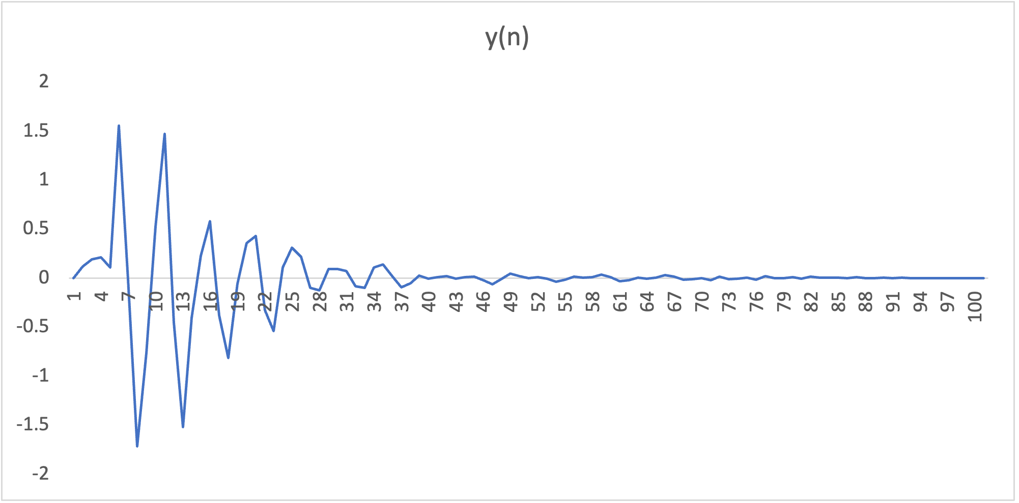
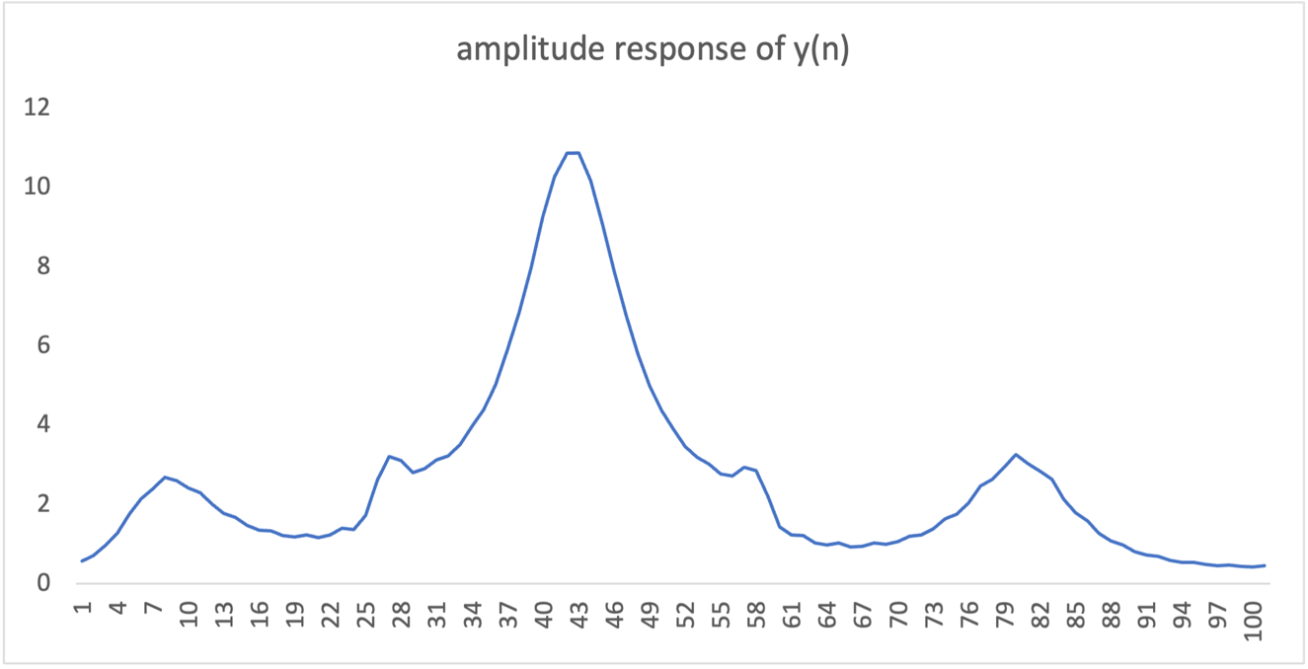
《数字信号处理原理》实验报告
报告人姓名：张志恒 |  | 学号：202100202072 | 成绩:
实验题目 | FIR设计
实验目的 | 编写程序，模拟设计一个带通滤波器
实验步骤 | 编写程序 -> 计算结果 -> 绘图
程序代码 | 见 2.cpp
实验结果及分析 | x(n)的频幅响应图有三个波峰,与h卷积后，两个波峰被大幅减弱，剩1个波峰

实验三
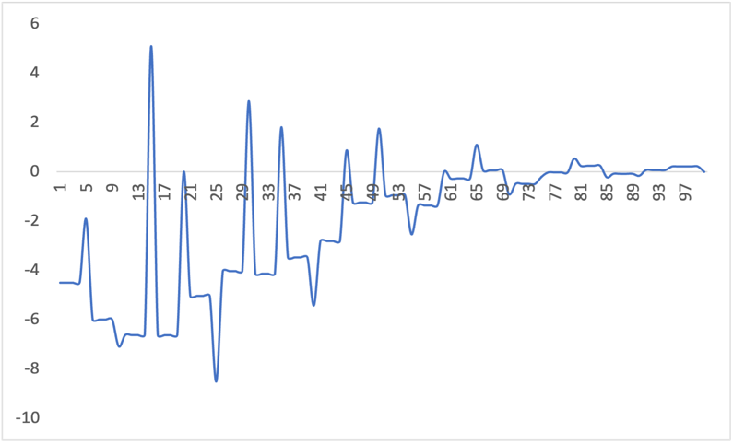
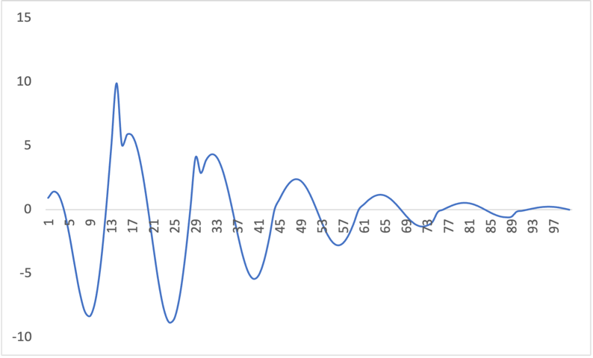
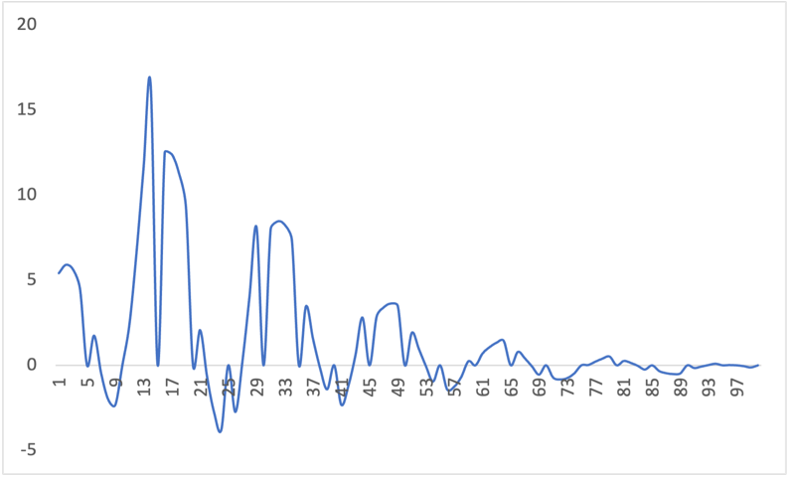
《数字信号处理原理》实验报告
报告人姓名：张志恒 |  | 学号：202100202072 | 成绩:
实验题目 | 信号重构
实验目的 | 编写程序，对信号进行重构
实验步骤 | 编写程序 -> 计算结果
程序代码 | 见 3.cpp
实验结果及分析 | 信号重构后可能与原信号有较大偏差

